Plan
TATİL BÜTÇE PLANIM

Sadece Beyaz alanları doldurunuz
 |  |  | Dolar /TRY Kuru | ₺7.50


Vize&Pasaport | Evden Limana Ulaşım |  | Limandan Limana Ulaşım (Gidiş) |  | Limandan Konaklamaya Ulaşım
₺250 |  | ISTANBUL HAVALİMANI |  | NEW YORK |  |  | Gecelik Konaklama Maliyeti
 | ₺50 |  | ₺2,500 |  | ₺350

 |  |  |  |  |  |  | ₺500
 |  |  |  |  |  |  | Kaç Gece ?

 |  | 15:00 |  | 10:00 |  |  | 7

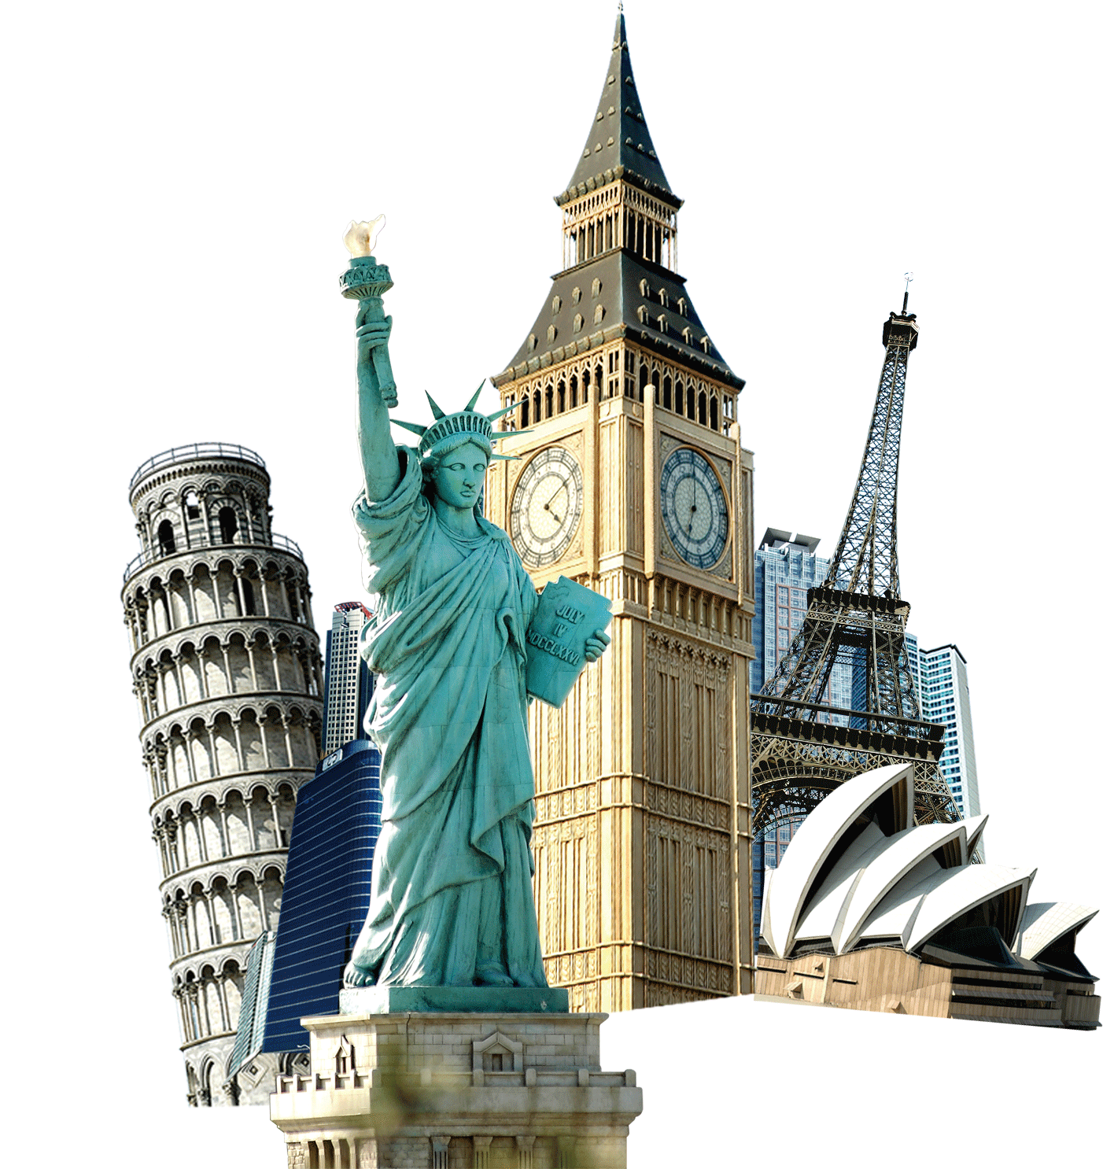
 |  |  | TURKISH AIRLINES

 |  | Hediyelik & Ekstralar |  | Yiyecek & İçecek |  | Mutlaka Yapılması Gerekenler
 |  | ₺250 |  | ₺750 |  | ₺2,500







 |  | Konaklamadan Limana Ulaşım |  | Limandan Limana Ulaşım (Dönüş) |  | Limandan Eve Ulaşım
 |  |  | NEW YORK |  | İSTANBUL HAVALİMANI
 |  | ₺150 |  | ₺2,750 |  | ₺50

 |  |  | 09:00 |  | 13:00

 |  |  |  | AMERICAN AIRLINES

Rapor
TATİL BÜTÇE PLANI - ÖZET

 | NEREDEN |  | NEREYE
 | Kalkış | ISTANBUL HAVALİMANI | Kalkış | NEW YORK
 | Varış | NEW YORK | Varış | İSTANBUL HAVALİMANI
 | Kalkış Saati | 15:00 | Kalkış Saati | 09:00
 | Varış Saati | 10:00 | Varış Saati | 13:00
 | Havayolu | TURKISH AIRLINES | Havayolu | AMERICAN AIRLINES

 | Tatil Planı Bütçem |  | TRY Kurunda Harcamalarım | Dolar Kurunda Harcamalarım
1 | Seyehat |  | ₺6,100 | $813.3
2 | Vize&Pasaport |  | ₺250 | $33.3
3 | Evden Limana Ulaşım |  | ₺50 | $6.7
4 | Limandan Limana Ulaşım (Gidiş) |  | ₺2,500 | $333.3
5 | Limandan Konaklamaya Ulaşım |  | ₺350 | $46.7
6 | Konaklamadan Limana Ulaşım |  | ₺150 | $20.0
7 | Limandan Limana Ulaşım (Dönüş) |  | ₺2,750 | $366.7
8 | Limandan Eve Ulaşım |  | ₺50 | $6.7
9 | Konaklama |  | ₺3,500 | $466.7
10 | Konaklama - 7 Gece |  | ₺3,500 | $466.7
11 | Gezme & Görme |  | ₺3,500 | $466.7
12 | Mutlaka Yapılması Gerekenler |  | ₺2,500 | $333.3
13 | Yiyecek & İçecek |  | ₺750 | $100.0
14 | Hediyelik & Ekstralar |  | ₺250 | $33.3
15 | Toplam |  | ₺13,100 | $1,746.7

 | NOTLARIM
1
2
3
4
5
6
7
8
9
10

